Hoja1
Codigo | DESCRIPCION | CANTIDAD | PRECIO UNIT | TOTAL
H | Heladera 12 pies con freezer | 7 | $ 8,500 | $ 59,500
R | Radio AM/FM 3 bandas | 5 | $ 1,200 | $ 6,000
R | Radio onda corta | 4 | $ 1,800 | $ 7,200
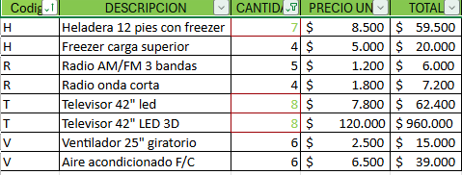
C | Cocina industrial 6 hornallas | 2 | $ 9,400 | $ 18,800
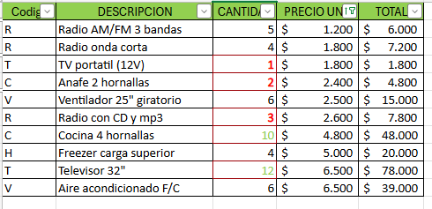
T | TV portatil (12V) | 1 | $ 1,800 | $ 1,800
C | Anafe 2 hornallas | 2 | $ 2,400 | $ 4,800
T | Televisor 42" led | 8 | $ 7,800 | $ 62,400
T | Televisor 42" LED 3D | 8 | $ 120,000 | $ 960,000
V | Ventilador 25" giratorio | 6 | $ 2,500 | $ 15,000
R | Radio con CD y mp3 | 3 | $ 2,600 | $ 7,800
C | Cocina 4 hornallas | 10 | $ 4,800 | $ 48,000
H | Freezer carga superior | 4 | $ 5,000 | $ 20,000
T | Televisor 32" | 12 | $ 6,500 | $ 78,000
V | Aire acondicionado F/C | 6 | $ 6,500 | $ 39,000

